Лист1
 |  |  | мектепішілік |  | мектептен тыс
 |  |  | сайыс атауы | орын | сайыс атауы | орын
5 В сынып |  | Оспанова Зарина Ерназаровна |  |  | Международный конкурс MEGA Festival I'm a Star Kz Эстрадный вокал | 2 место.
 5 В сынып |  | Сайлаубай Ділназ Суатқызы | қазақ тілден олимпиада | 1 орын
 | 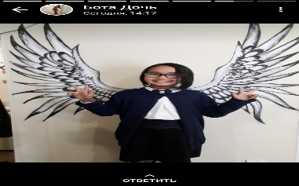 | Мырзабаева Жазира Саятовна | орыс тілден олимпиада | 1 орын

